Capítulo 8
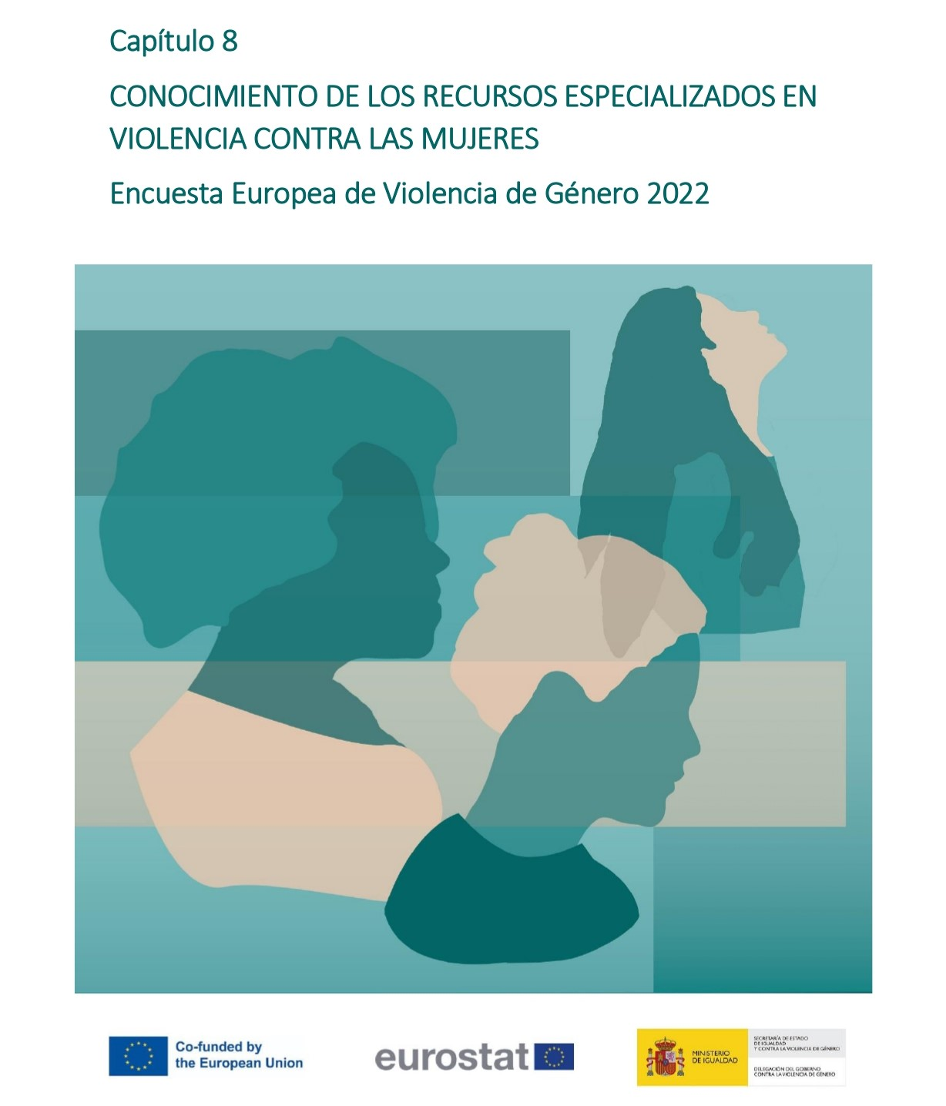

Gráfico 8.1.
< < Índice
 | Gráfico 8.1. Porcentaje de mujeres (16-74 años) víctimas o no de violencia contra la mujer según si conocen o no los servicios de apoyo.

 | Han sufrido o no violencia | Conocimiento o no de recurso | % de mujeres | Número de mujeres
 | Mujeres que han sufrido violencia | Conoce | 97.4 | 7,540,050
 |  | No conoce | 2.6 | 198,347
 | Mujeres que no han sufrido violencia | Conoce | 95.9 | 9,691,917
 |  | No conoce | 3.9 | 395,781
 | Total de mujeres | Conoce | 96.5 | 17,231,967
 |  | No conoce | 3.3 | 594,128

Gráfico 8.2.
< < Índice
 | Gráfico 8.2. Porcentaje de conocimiento de las mujeres (16-74 años) de cada tipo de recurso de violencia contra la mujer.

 | Recurso | Conocimiento o no de recurso | % de mujeres | Número de mujeres
 | 016 | Conoce | 86.5 | 15,443,703
 |  | No conoce | 13.1 | 2,341,422
 | Teléfono autonómico de asistencia a víctimas | Conoce | 58.7 | 10,479,867
 |  | No conoce | 41.0 | 7,319,227
 | Centro de acogida de emergencia, casas de acogida y/o viviendas tuteladas o de tránsito | Conoce | 80.0 | 14,284,274
 |  | No conoce | 19.7 | 3,522,086
 | Centros de atención integral | Conoce | 48.8 | 8,714,700
 |  | No conoce | 50.8 | 9,070,935
 | Juzgados de Violencia sobre la Mujer | Conoce | 80.1 | 14,290,483
 |  | No conoce | 19.7 | 3,511,960
 | Unidades especializadas de Policía Nacional y Guardia Civil | Conoce | 75.5 | 13,479,639
 |  | No conoce | 24.3 | 4,329,944
 | Dispositivos de control telemático de medidas de protección y alejamiento | Conoce | 75.2 | 13,414,792
 |  | No conoce | 24.6 | 4,398,963
 | ATENPRO | Conoce | 10.7 | 1,913,267
 |  | No conoce | 89.0 | 15,878,484

